상품제안서
오로라 밀크 글라스 화이트 250ml | 상품코드: S30022

 |  |  |  |  |  |  | 02-713-8555 | www.synergygift.co.kr
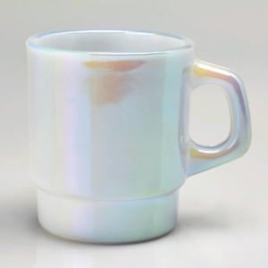

【상세/제작정보】 | 제품명 : 오로라 밀크 글라스 화이트 250ml 재 질 : 소다석회유리 사이즈 : 지름7.5 높이8.5cm 용 량 : 250ml(8온스) 원산지 : 국산가공제품

【인쇄/포장옵션】 | 실크 / 1p무지케이스

【공급단가】 | 수량 | 100~ | 300~ | 500~ | 1,000~ | 3,000~
*VAT별도 | 단가 | 10,190원 | 9,810원 | 9,430원 | 9,060원 | 8,830원

【상품 URL】 | https://www.synergygift.co.kr:443/src/goods_detail.php?gdno=30022

